条件渲染
一级分类 | 组件 | 一级样式 | 二级样式 | 三级样式 | 四级样式 | 控件类型 | 样式详细描述 | 备注
web交互 | 查询组件
 | 文本编辑
 | 复选框
 | 单选框
 | 文字控件 | 背景 | 背景颜色，背景闪烁 |  |  |  | 1.设置渲染对象的背景颜色 2.设置是否开启渲染对象的背景闪烁样式 |  | 当前值
 |  | 边框 | 边框颜色，闪烁 |  |  |  | 1.设置渲染对象的边框颜色 2.设置是否开启渲染对象的框线闪烁样式
 |  | 文字 | 文字颜色大小 |  |  |  | 1.设置渲染对象的文字颜色 2.设置渲染对象的文字大小
 |  | 显示图标 | 图标样式 |  |  |  | 设置渲染对象显示的图标样式，支持SVG和图片
 |  |  | 图标颜色大小 |  |  |  | 1.设置图标的颜色，图标为SVG格式才支持此配置 2.设置图标的大小
 |  |  | 显示位置 |  |  |  | 设置图标的显示位置，支持文本前、文本后、文本上、文本下 | 优化
 |  |  | 闪烁 |  |  |  | 设置图标是否开启闪烁效果
 |  |  | 隐藏文字内容 |  |  |  | 设置是否隐藏文字的内容
 | 开关
 | 按钮组件
 | 下拉列表
 | 超链接
 | 层级树
 | 查询容器
 | 输入范围
 | 面包屑导航
 | 时钟控件
 | 时间控件
 | 多行文本
 | 文本段落
 | 递归树
 | 时间轴
 | 相对时间
功能 | tab容器
 | 容器组件
 | 图片
 | 胶片容器
 | 内部框架
 | 数据源组件
 | 下载控件
 | 图像矩阵
 | 日历组件
 | 导航容器
 | 全景图
 | 图片轮播
 | 打印按钮
 | 轮播容器
 | tips容器
 | 实时视频
 | 3d轮播
 | 遥控器容器
样式 | 矩形
 | 线条
 | 贝塞尔曲线
 | 边框
 | 画笔
 | 装饰
 | 矢量图表
 | 天气
 | webgl容器
柱状/直方 | 条形图 | 柱体 | 柱体颜色 |  |  |  | 设置柱体填充色，取色器当中支持设置纯色、渐变填充 | 优化
 |  | 边框 | 边框粗细颜色 |  |  |  | 1.设置边框色，取色器当中支持设置纯色、渐变填充 2.设置柱体边框的粗细 | 优化
 |  | 显示图标 | 图标样式 |  |  |  | 设置显示的图标样式，支持SVG和图片 | 优化
 |  |  | 图标颜色大小 |  |  |  | 1.设置图标的颜色，图标为SVG格式才支持此配置 2.设置图标的大小
 |  | 维度标签 | 字体颜色大小 |  |  |  | 1.设置维度标签字体颜色 2.设置维度标签字体大小 | 新增
 |  | 度量标签 | 字体颜色大小 |  |  |  | 1.设置度量标签字体颜色 2.设置度量标签字体大小 | 新增
 | 混合图 | 柱状 | 柱体 | 柱体颜色 |  |  | 设置柱体填充色，取色器当中支持设置纯色、渐变填充
 |  |  | 边框 | 边框粗细颜色 |  |  | 1.设置边框色，取色器当中支持设置纯色、渐变填充 2.设置柱体边框的粗细
 |  |  | 显示图标 | 图标样式 |  |  | 设置显示的图标样式，支持SVG和图片
 |  |  |  | 图标颜色大小 |  |  | 1.设置图标的颜色，图标为SVG格式才支持此配置 2.设置图标的大小
 |  |  | 维度标签 | 字体颜色大小 |  |  | 1.设置维度标签字体颜色 2.设置维度标签字体大小
 |  |  | 度量标签 | 字体颜色大小 |  |  | 1.设置度量标签字体颜色 2.设置度量标签字体大小
 |  | 折线/面积 | 线条 | 线条类型 |  |  | 设置面积图的线条样式类型，支持实线、虚线
 |  |  |  | 线条粗细颜色 |  |  | 1.设置面积图的线条颜色 2.设置面积图的线条粗细
 |  |  | 面积填充 | 填充色颜色 |  |  | 设置填充色，取色器当中支持设置纯色、渐变填充 | 如果组件样式中设置的是折线图，此处则不显示面积填充配置
 |  |  | 拐点图标 | 图标样式 |  |  | 设置拐点图标的样式
 |  |  |  | 图标上传 |  |  | 支持上传图标。支持SVG和图片
 |  |  |  | 图标颜色大小 |  |  | 1.设置图标的颜色，图标为SVG格式才支持此配置 2.设置图标的大小
 |  |  |  | 图标动效 |  |  | 设置是否开启拐点图标动效
 |  |  | 维度标签 | 字体颜色大小 |  |  | 1.设置维度标签字体颜色 2.设置维度标签字体大小
 |  |  | 度量标签 | 字体颜色大小 |  |  | 1.设置度量标签字体颜色 2.设置度量标签字体大小
 | 柱状图 | 与条形图保持一致
 | 柱状堆积图
 | 条形堆积图
 | 瀑布图
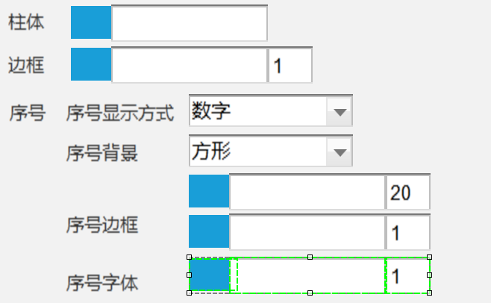
 | 时序柱状图 | 柱体 | 柱体颜色 |  |  |  | 设置柱体填充色，取色器当中支持设置纯色、渐变填充
 |  | 边框 | 边框粗细颜色 |  |  |  | 1.设置边框色，取色器当中支持设置纯色、渐变填充 2.设置柱体边框的粗细
 |  | 序号 | 显示序号 |  |  |  | 设置是否显示序号
 |  |  | 序号样式 |  |  |  | 选择序号的展示样式，支持数字、top、NO.1
 |  |  | 序号背景 | 背景样式 |  |  | 设置序号的背景样式，支持方形、圆形、自定义，自定义为上传图片
 |  |  |  | 背景大小和颜色 |  |  | 1. 设置序号的背景大小 2. 设置序号的背景颜色
 |  |  | 序号边框 | 边框粗颜色 |  |  | 1.设置边框色 2.设置柱体边框的粗细
 |  |  | 序号字体 | 字体颜色大小 |  |  | 1.设置序号字体颜色 2.设置序号字体大小
 |  | 维度标签 | 字体颜色大小 |  |  |  | 1.设置维度标签字体颜色 2.设置维度标签字体大小 | 新增
 |  | 度量标签 | 字体颜色大小 |  |  |  | 1.设置度量标签字体颜色 2.设置度量标签字体大小 | 新增
 | 笛卡尔坐标热力图
 | 多维条形图
 | 山峰柱状图 | 与柱状图保持一致
 | 象形柱状图 | 象形图标 | 图标样式 |  |  |  | 设置象形图图标的样式，支持上传SVG格式图标和图片
 |  |  | 图标颜色大小 |  |  |  | 1.设置图标的颜色：SVG格式时才支持设置颜色 2.设置图标的大小
 |  | 维度标签 | 字体颜色大小 |  |  |  | 1.设置维度标签字体颜色 2.设置维度标签字体大小，支持设置宽、高
 |  | 度量标签 | 字体颜色大小 |  |  |  | 1.设置度量标签字体颜色 2.设置度量标签字体大小
 | 环形柱状图 | 与柱状图保持一致
 | 双向条形图 | 与柱状图保持一致
饼图/占比 | 动态水球图
 | 水球图
 | 漏斗图
 | 饼图 | 饼盘 | 填充色颜色 |  |  |  | 设置填充色，取色器当中支持设置纯色、渐变填充 | 新增
 |  | 边框 | 边框粗细颜色 |  |  |  | 1.设置边框色，取色器当中支持设置纯色、渐变填充 2.设置饼块边框的粗细
 | 雷达图
 | 南丁格尔玫瑰图 | 饼盘 | 填充色颜色 |  |  |  | 设置填充色，取色器当中支持设置纯色、渐变填充 | 新增
 |  | 边框 | 边框粗细颜色 |  |  |  | 1.设置边框色，取色器当中支持设置纯色、渐变填充 2.设置饼块边框的粗细
 | 嵌套饼图
 | 仪表盘
 | 环形组
 | 进度条
 | 嵌套层级饼图
 | 动效饼图 | 饼盘 | 填充色颜色 |  |  |  | 设置填充色，取色器当中支持设置纯色、渐变填充 | 新增
 |  | 维度标签 | 字体颜色大小 |  |  |  | 1.设置维度标签字体颜色 2.设置维度标签字体大小
 |  | 度量标签 | 字体颜色大小 |  |  |  | 1.设置度量标签字体颜色 2.设置度量标签字体大小 | 新增
 | 进度条组
 | 极坐标玫瑰图 | 与饼图保持一致
折线/面积 | 面积图 | 线条 | 线条类型 |  |  |  | 设置面积图的线条样式类型，支持实线、虚线
 |  |  | 线条粗细颜色 |  |  |  | 1.设置面积图的线条颜色 2.设置面积图的线条粗细
 |  | 面积填充 | 填充色颜色 |  |  |  | 设置填充色，取色器当中支持设置纯色、渐变填充 | 新增
 |  | 拐点图标 | 图标样式 |  |  |  | 设置拐点图标的样式 | 新增
 |  |  | 图标上传 |  |  |  | 支持上传图标。支持SVG和图片 | 新增
 |  |  | 图标颜色大小 |  |  |  | 1.设置图标的颜色，图标为SVG格式才支持此配置 2.设置图标的大小
 |  |  | 图标动效 |  |  |  | 设置是否开启拐点图标动效
 |  | 维度标签 | 字体颜色大小 |  |  |  | 1.设置维度标签字体颜色 2.设置维度标签字体大小
 |  | 度量标签 | 字体颜色大小 |  |  |  | 1.设置度量标签字体颜色 2.设置度量标签字体大小
 | 折线图 | 线条 | 线条类型 |  |  |  | 设置面积图的线条样式类型，支持实线、虚线
 |  |  | 线条粗细颜色 |  |  |  | 1.设置面积图的线条颜色 2.设置面积图的线条粗细
 |  | 拐点图标 | 图标样式 |  |  |  | 设置拐点图标的样式 | 新增
 |  |  | 图标上传 |  |  |  | 支持上传图标。支持SVG和图片 | 新增
 |  |  | 图标颜色大小 |  |  |  | 1.设置图标的颜色，图标为SVG格式才支持此配置 2.设置图标的大小
 |  |  | 图标动效 |  |  |  | 设置是否开启拐点图标动效
 |  | 维度标签 | 字体颜色大小 |  |  |  | 1.设置维度标签字体颜色 2.设置维度标签字体大小
 |  | 度量标签 | 字体颜色大小 |  |  |  | 1.设置度量标签字体颜色 2.设置度量标签字体大小
 | 折线堆积图
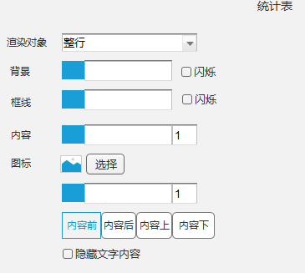
 | 面积堆积图
表格/数字 | 字符云
 | 交叉表
 | 动态看板 | 渲染对象 |  |  |  |  | 设置渲染对象，包括：整行、序号以及当前动态看板绑定的字段
 |  | 背景 | 背景颜色，背景闪烁 |  |  |  | 1.设置渲染对象的背景颜色 2.设置是否开启渲染对象的背景闪烁样式
 |  | 框线 | 边框颜色，闪烁 |  |  |  | 1.设置渲染对象的边框颜色 2.设置是否开启渲染对象的框线闪烁样式
 |  | 内容 | 文字颜色大小 |  |  |  | 1.设置渲染对象的文字内容颜色 2.设置渲染对象的文字内容大小
 |  | 显示图标 | 图标样式 |  |  |  | 设置渲染对象显示的图标样式，支持SVG和图片
 |  |  | 图标颜色大小 |  |  |  | 1.设置图标的颜色，图标为SVG格式才支持此配置 2.设置图标的大小
 |  |  | 显示位置 |  |  |  | 设置图标的显示位置，支持文本前、文本后、文本上、文本下 | 优化
 |  |  | 闪烁 |  |  |  | 设置图标是否开启闪烁效果
 |  |  | 隐藏文字内容 |  |  |  | 设置是否隐藏文字的内容
 | 动态词云图
 | 数字显示 | 与文字控件保持一致
 | 数字翻牌器 | 背景 | 背景颜色，背景闪烁 |  |  |  | 1.设置渲染对象的背景颜色 2.设置是否开启渲染对象的背景闪烁样式
 |  | 文字 | 文字颜色大小 |  |  |  | 1.设置渲染对象的文字颜色 2.设置渲染对象的文字大小 | 新增
 | 指标卡 | 维度标签 | 背景色 |  |  |  | 设置维度标签的背景颜色
 |  |  | 文字颜色大小 |  |  |  | 1.设置维度标签的文字颜色 2.设置维度标签的文字大小
 |  | 维度前缀 | 背景色 |  |  |  | 设置维度前缀的背景颜色
 |  |  | 文字颜色大小 |  |  |  | 1.设置维度前缀的文字颜色 2.设置维度前缀的文字大小
 |  | 维度后缀 | 背景色 |  |  |  | 设置维度后缀的背景颜色
 |  |  | 文字颜色大小 |  |  |  | 1.设置维度后缀的文字颜色 2.设置维度后缀的文字大小
 |  | 度量标签 | 背景色 |  |  |  | 设置度量标签的背景颜色
 |  |  | 文字颜色大小 |  |  |  | 1.设置度量标签的文字颜色 2.设置度量标签的文字大小
 |  | 度量前缀 | 背景色 |  |  |  | 设置度量前缀的背景颜色
 |  |  | 文字颜色大小 |  |  |  | 1.设置度量前缀的文字颜色 2.设置度量前缀的文字大小
 |  | 度量后缀 | 背景色 |  |  |  | 设置度量后缀的背景颜色
 |  |  | 文字颜色大小 |  |  |  | 1.设置度量后缀的文字颜色 2.设置度量后缀的文字大小
 | 粒子数字 | 维度标签 | 文字颜色 |  |  |  | 设置维度标签的文字颜色，支持纯色和渐变色
 |  | 度量标签 | 文字颜色 |  |  |  | 设置度量标签的文字颜色，支持纯色和渐变色
 | 统计表 | 与动态看板保持一致
 | 新闻列表 |  |  |  |  |  |  | 新增 与统计表保持一致
 | 倒计时计数器 | 数字 | 数字颜色 |  |  |  | 设置时间数字的文字颜色，支持纯色和渐变色 | 新增
 |  |  | 数字大小 |  |  |  | 设置时间数字的文字大小
 |  | 单位 | 文字颜色 |  |  |  | 设置单位的文字颜色，支持纯色和渐变色
 |  |  | 文字大小 |  |  |  | 设置单位的文字大小
高级 | 旭日图
 | 填充气泡图
 | 大规模散点图 | 气泡 | 气泡样式 |  |  |  | 设置气泡的样式
 |  |  | 气泡颜色大小 |  |  |  | 设置气泡的大小和颜色
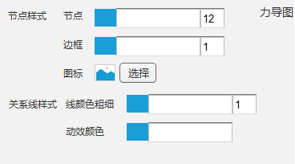
 |  | 边框 | 边框粗细颜色 |  |  |  | 1.设置气泡边框粗细 2.设置气泡边框颜色
 | 标准气泡图 | 气泡 | 气泡样式 |  |  |  | 设置气泡的样式
 |  |  | 气泡颜色大小 |  |  |  | 设置气泡的大小和颜色
 |  | 边框 | 边框粗细颜色 |  |  |  | 1.设置气泡边框粗细 2.设置气泡边框颜色
 | 力导图 | 节点样式 | 节点 | 节点颜色大小 |  |  | 1.设置节点填充色，支持设置渐变 2.设置节点大小
 |  |  | 边框 | 节点边框颜色粗细 |  |  | 1.设置节点边框颜色 2.设置节点边框粗细
 |  |  | 图标 | 设置节点图标样式 |  |  | 1.上传节点图标
 |  | 关系线颜色 | 线颜色粗细 |  |  |  | 1.设置关系线的颜色 2.设置关系线的粗细
 |  |  | 动效颜色 |  |  |  | 设置关系线的动效的颜色
 | 热词气泡图 | 气泡 | 气泡颜色大小 |  |  |  | 设置气泡的大小和颜色，颜色支持渐变
 |  | 边框 | 边框粗细颜色 |  |  |  | 1.设置气泡边框粗细 2.设置气泡边框颜色
 |  | 文字 | 文字颜色大小 |  |  |  | 1.设置气泡内的文字颜色 2.设置气泡内的文字大小
 | 雷达扫描
 | 散点图 | 气泡颜色 |  |  |  |  | 设置气泡的颜色
 | 桑基图
 | 和弦图
 | 连通图
地图 | 分布地图 | 填充色 |  |  |  |  | 设置满足当前条件时分布地图的区块填充色 | 优化： 1.去掉其他条件配置的图例显示 2.图例的图标颜色和文字显示默认使用对应的填充色的颜色，即在图例设置中文字颜色默认是auto
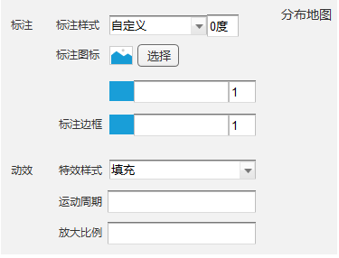
 |  | 图例文字 |  |  |  |  | 设置满足当前条件时展示的图例文字
 | 标注地图 | 标注 | 标注样式 | 标注形状和旋转角度 |  |  | 1.设置标注的图标样式，内置：圆、矩形、圆角矩形、三角形、菱形、标注、箭头，自定义。 2.设置图标旋转角度
 |  |  | 标注图标 | 标注图标 |  |  | 1.标注样式选择自定义时，支持上传标注图标，标注图标支持SVG和图片
 |  |  |  | 标注颜色大小 |  |  | 1.设置标注的填充颜色 2.设置标注的大小
 |  | 动效 | 动效方式 |  |  |  | 设置特效的方式
 |  |  | 运动周期 |  |  |  | 运动周期：设置执行网一个动作的时间周期
 |  |  | 放大比例 |  |  |  | 设置动画放大的比例
 |  | 图例文字 |  |  |  |  | 设置满足当前条件时展示的图例文字
 | 迁移地图 | 起点 | 标注 | 标注样式 | 标注形状和旋转角度 |  | 1.设置标注的图标样式，内置：圆、矩形、圆角矩形、三角形、菱形、标注、箭头，自定义。 2.设置图标旋转角度
 |  |  |  | 标注图标 | 标注图标 |  | 1.标注样式选择自定义时，支持上传标注图标，标注图标支持SVG和图片
 |  |  |  |  | 标注颜色大小 |  | 1.设置标注的填充颜色 2.设置标注的大小
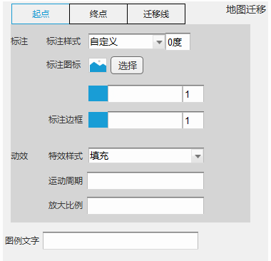
 |  |  | 动效 | 动效方式 |  |  | 设置特效的方式
 |  |  |  | 运动周期 |  |  | 运动周期：设置执行网一个动作的时间周期
 |  |  |  | 放大比例 |  |  | 设置动画放大的比例
 |  | 终点 | 与起点保持一致
 |  | 迁移线 | 线条样式 | 线条样式 |  |  | 设置线条的样式
 |  |  |  | 线条颜色粗细 |  |  | 设置线条的颜色 设置线条的粗细
 |  |  | 特效标记 | 标记样式 |  |  | 设置线条上的标记样式，内置：圆、矩形、圆角矩形、三角形、菱形、标注、箭头，自定义。
 |  |  |  | 标记图标 | 标记图标 |  | 1.标记样式设置为自定义是，支持上传标记图标，标注图标支持SVG和图片
 |  |  |  |  | 标记颜色大小 |  | 设置标记的颜色 设置标记的大小
 |  | 图例文字 |  |  |  |  | 设置满足当前条件时展示的图例文字
 | 热力地图
 | SVG地图
2.5D | 2.5D面积图 | 与面积图保持一致
 | 2.5D柱状图 | 与柱状图保持一致
 | 2.5D柱状堆积图
 | 2.5D漏斗图
 | 2.5D仪表盘
 | 2.5D单值组件 | 数据标签 | 字体颜色大小 |  |  |  | 设置数据标签的字体颜色 设置数据标签的字体大小
 | 2.5D混合图 | 与混合图保持一致
 | 2.5D饼图 | 与饼图保持一致
 | 2.5D环形图
 | 自定义底盘
3D | 数字转盘
 | 3D高斯地图
 | 数据魔方
 | 3D散点图
 | 多维柱状图
 | 3D地球
 | 时间河流
 | 立方标题
 | 3D容器
 | W3D
 | 3D柱状图
 | 3D山峰柱状图
 | 3D漏斗图
 | 3D面积图
 | 3D饼图
 | 3D底盘

